Sheet1
boardsell.jsp작업지시서 작성
1. 구매가를 가져오는 함수를 활용하여 그 값을 변수에 담는다.
2. 소비자가 가져오는 함수를 활용하여 그 값을 변수에 담는다.
3. 1번과 2번을 활용하여 보드 한개당 마진금액을 계산한다.

 |  | dev_html
 |  |  | AJAX |  |  |  | html
 |  |  |  | board
java코드 | src |  |  |  | boardsell.jsp |  |  | json

 |  |  |  |  |  |  | xml
 |  |  | web.xml

 |  |  |  | 클래스 등록(객체를 주입받기 위해서)

주소번호 가져오는 방법 |  |  |  | parameter =듣기 |  |  | #tb | id
1.id 2.class 3.Tag |  |  |  | return = 말하기! |  |  | .tb | class |  | 동적
 |  |  |  |  |  |  | table | tag

document.getElementById("cost") ==$("#cost") |  |  |  |  |  |  | 스프링(프레임워크)를 통해서 제어 역전(관리를 받자)!
(표준) |  |  | (제이쿼리)
 |  |  |  |  |  |  | 인스턴스화 한다? Lifesycle직접 관리한다!

 |  |  |  |  |  |  | URL(서블릿으로 연결하기위해)

 | 마진은? |  |  | jsp(모델1)

 |  |  |  | servlet(모델2)
집계하기== 초기화하기
Request -> 통신 -> URL |  |  |  |  |  |  |  |  |  |  | onreadystatechange속성은 http요청의 상태 변화에 따라 호출되는 이벤트 핸들러임.

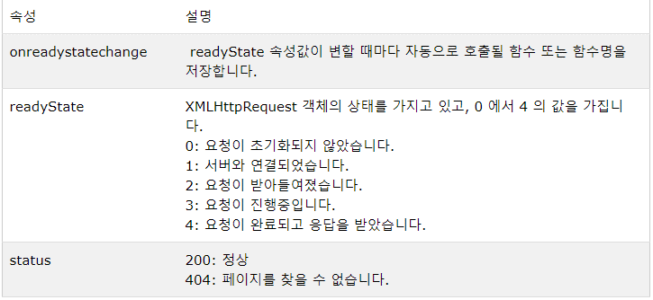

borderSell_step2.jsp
0(uninitailzed):open메소드가 호출되기 이전
1(loading):HTTP요청 준비가 된 상태
2(loaded):HTTP요청을 보내어 처리하고 있는중
헤더는 읽을 수 있는 상태
get방식인지 post인지
http프로토콜 버전 확인가능함.
브라우저 타입
3(interactive):데이터를 받는 중. 하지만 아직 완전히 받지는 못한 상태
4(complete):데이터까지 완전히 받은 상태
비로서 reponseText나 혹은 responseXML속성으로 데이터를 읽을 수 있는 상태

Ajax 핵심
html |  | 정적 |  | 전체 다시읽기(비효율)

부분변경 |  | <div> |  | 삽입 |  | 부분갱신
 |  | document .id

React.js |  | DOM |  | 가상DOM(버퍼링이 일어나지 않게 하도록)(렌더링)

coffeeMaker
커피종류 |  |  |  | 머신1(coffeeMaker.jsp) |  |  |  |  | 머신2

커피크기

주문자이름
홍길동

콜백함수는 괄호가 들어가면 안된다!!

